Feuil1
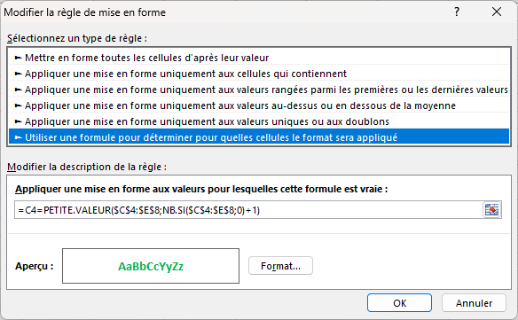

 | monche | Marseille | Perpignan | 5
A | 0 | 0 | X | 57
B | 57 | X | X
V | 0 | 79 | 84
D | X | 79 | 71
F | X | 0 | 0

